Naslovnica
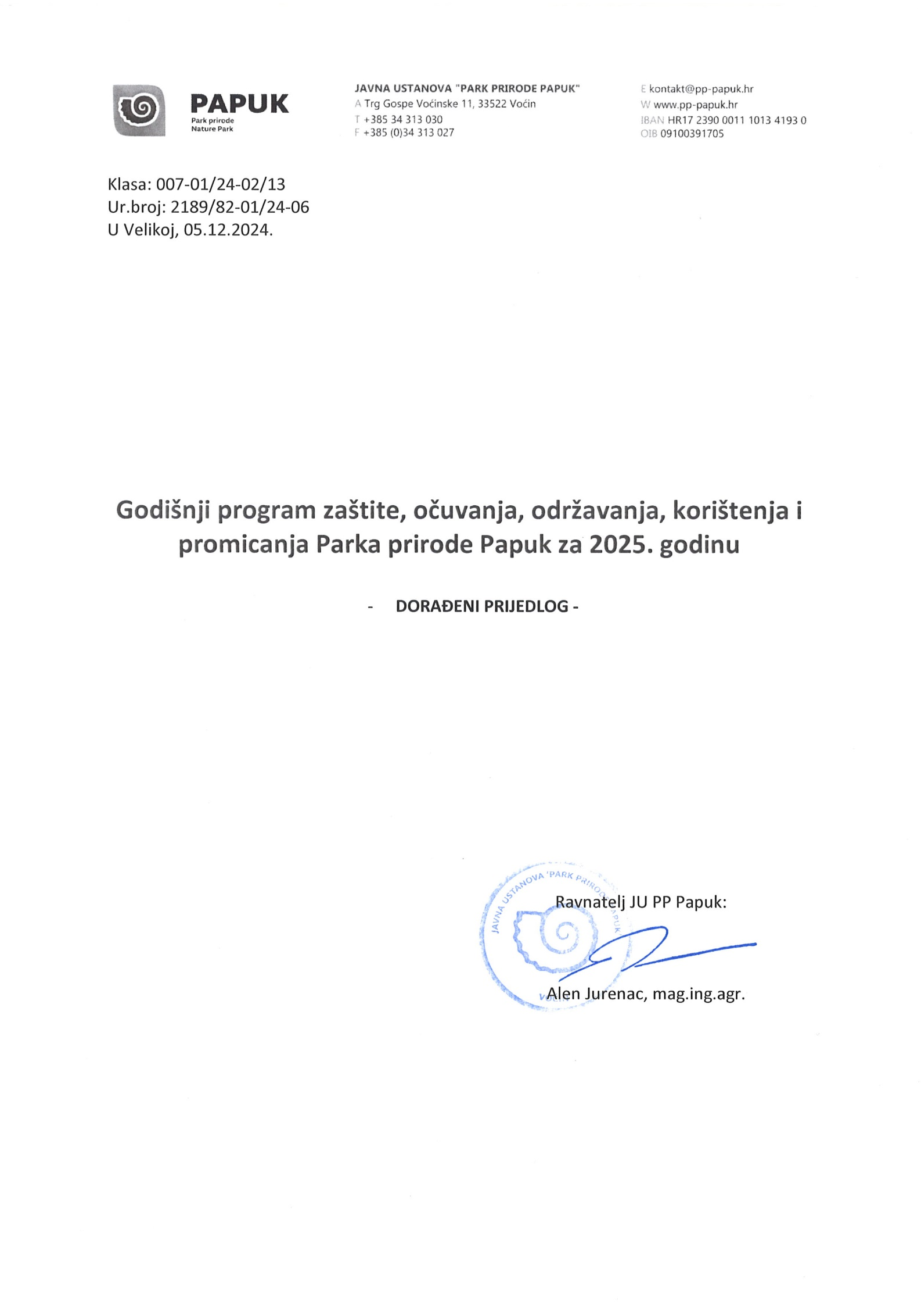
Godišnji program zaštite, očuvanja, održavanja, korištenja i promicanja Parka prirode Papuk za 2025. godinu

